상품제안서
로든스탭 보온보냉 진공 소주 보틀 530ml | 상품코드: S42183

 |  |  |  |  |  |  | 02-713-8555 | www.synergygift.co.kr
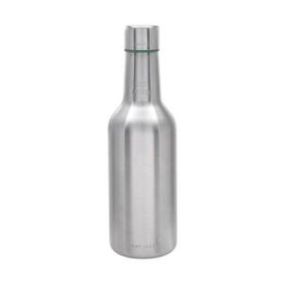

【상세/제작정보】

【인쇄/포장옵션】 | 실크, 레이저 / 포장불가능

【공급단가】 | 수량 | 30~ | 100~ | 500~ | 1,000~ | 3,000~
*VAT별도 | 단가 | 11,700원 | 11,200원 | 10,500원 | 10,250원 | 10,000원

【상품 URL】 | https://www.synergygift.co.kr:443/src/goods_detail.php?gdno=42183

